EX_49
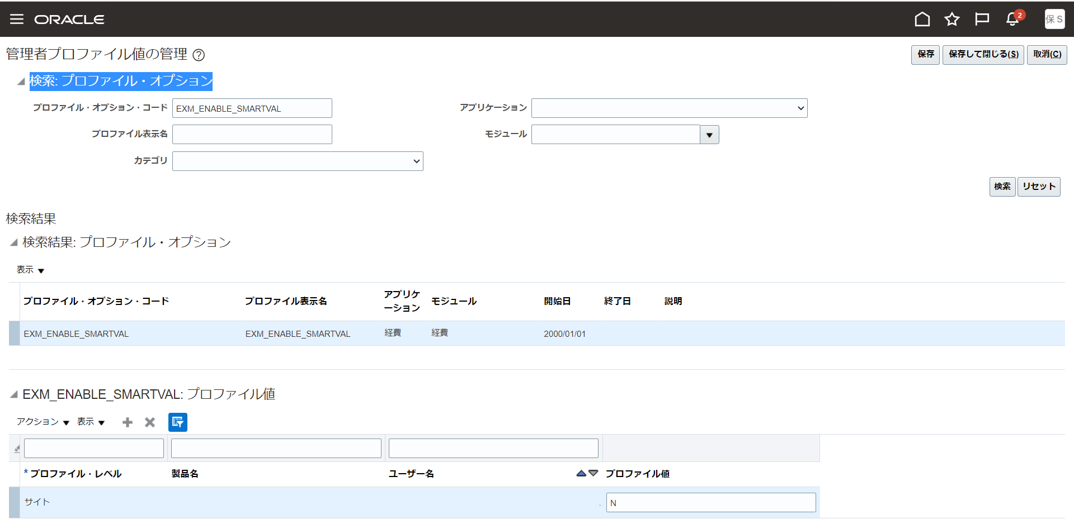
目次
タスク名
プロファイルの作成

ナビ | 設定と保守＞財務＞検索＞プロファイル・オプションの管理

検索結果: プロファイル・オプション
アクション＞新規または「+」を押下し、プロファイルを作成する。
プロファイル・オプション・コード | プロファイル表示名 | アプリケーション | モジュール | 説明 | SQL検証 | 開始日 | 終了日
EXM_ENABLE_SMARTVAL | EXM_ENABLE_SMARTVAL | 経費 | 経費 |  |  | 2000-01-01

画面右上の「保存して閉じる」ボタンをクリック

プロファイル・オプション: プロファイル・オプション・レベル
レベル | 有効 | 更新可能
サイト | 有効（チェック） | 可能（チェック）

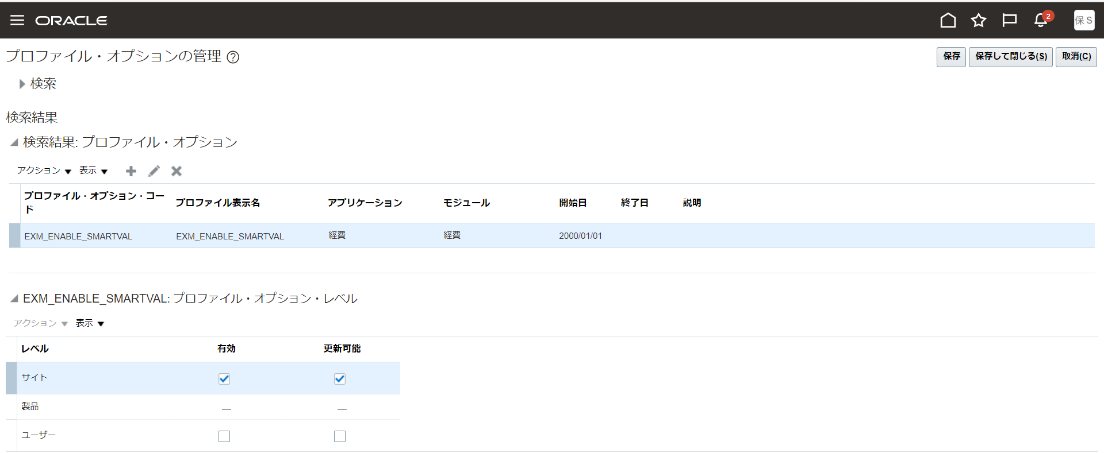

タスク名
プロファイル値の設定

ナビ | 設定と保守＞財務＞検索＞管理者プロファイル値の管理

検索: プロファイル・オプション
以下の値を入力しプロファイル・オプションを検索する。
プロファイル・オプション・コード
EXM_ENABLE_SMARTVAL

EXM_ENABLE_SMARTVAL: プロファイル値
プロファイル・レベル | 製品名 | ユーザー名 | プロファイル値
サイト |  |  | N

